Foglio1
 |  |  | EDIFICIO 1 |  |  | EDIFICIO 2
 |  |  | piano 3 |  |  | piano 3
 | ip broadcast |  |  | 192.168.1.63 | ip broadcast |  | 192.168.2.255
 | ip network |  |  | 192.168.1.0 | ip network |  | 192.168.2.192
 | ip gateway |  |  | 192.168.1.1 | ip gateway |  | 192.168.2.193
 | ip host |  |  | 192.168.1.2-62 | ip host |  | 192.168.2.194-254
 |  |  | piano 2 |  |  | piano 2
 | ip broadcast |  |  | 192.168.1.127 | ip broadcast |  | 192.168.2.191
 | ip network |  |  | 192.168.1.64 | ip network |  | 192.168.2.128
 | ip gateway |  |  | 192.168.1.65 | ip gateway |  | 192.168.2.129
 | ip host |  |  | 192.168.1.66-126 | ip host |  | 192.168.2.130-190
 |  |  | piano 1 |  |  | piano 1
 | ip broadcast |  |  | 192.168.1.191 | ip broadcast |  | 192.168.2.127
 | ip network |  |  | 192.168.1.128 | ip network |  | 192.168.2.64
 | ip gateway |  |  | 192.168.1.129 | ip gateway |  | 192.168.2.65
 | ip host |  |  | 192.168.1.130-190 | ip host |  | 192.168.2.66-126
 |  |  | piano terra |  |  | piano terra
 | ip broadcast |  |  | 192.168.1.255 | ip broadcast |  | 192.168.2.63
 | ip network |  |  | 192.168.1.192 | ip network |  | 192.168.2.0
 | ip gateway |  |  | 192.168.1.193 | ip gateway |  | 192.168.2.1
 | ip host |  |  | 192.168.1.194-254 | ip host |  | 192.168.2.2-62

Ad ogni piano ci saranno 30 computer connessi, andremo quindi ad usare una subnet mask di 255.255.255.192. Avró quindi 61 IP per gli Host in modo da non avere sprechi.
Inoltre, tutti i piani avranno:
1 switch Cisco
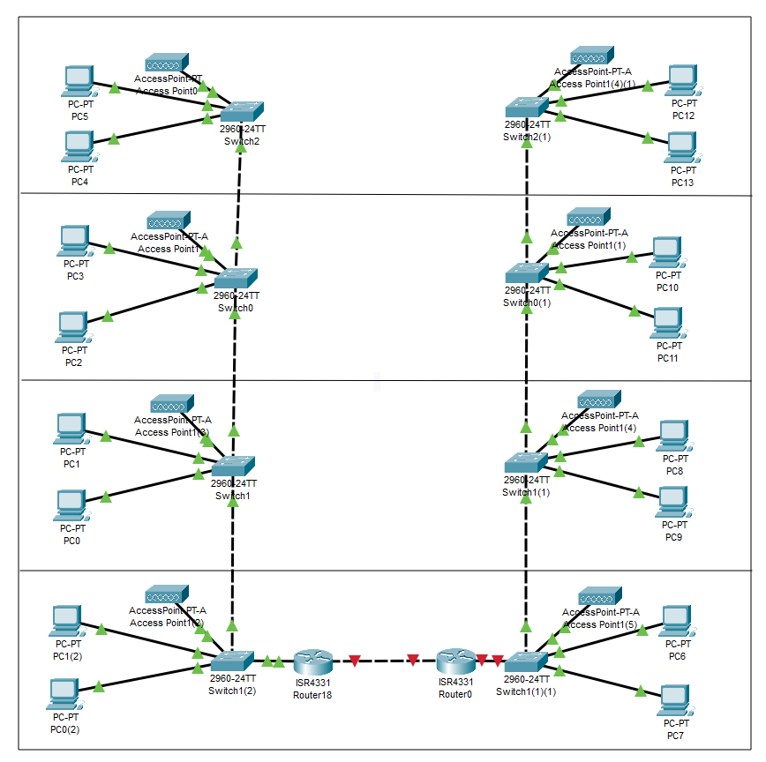
1 access point Cisco

CONFIGURAZIONE
Verrá inserito uno switch ad ogni piano connesso a tutti i dispositivi di quel piano. Al piano terra si avrá in entrambi gli edifici una sala apposita per il router e i server alla quale si coonetteranno.
Si aggiungeranno come dispositivi ad ogni piano: stampanti, access point, telefono.
Ogni computer sará predisposto con: windows 11. antivirus, pacchetto office. Il piano terra sará dotato di una connessione WI FI free per i clienti.

QUANTITÁ |  | PRODOTTO |  | COSTO | TOTALE
120 |  | HP all in one |  | 1000 | 120000
34 |  | stampanti |  | 200 | 7600
4 |  | telefoni fissi |  | 40 | 160
4 |  | televisori |  | 500 | 2000
16 |  | condizionatori |  | 500 | 8000
8 |  | access point |  | 220 | 1760
8 |  | switch 48 porte |  | 1000 | 8000
1 |  | router |  | 600 | 600
2 |  | antifurti |  | 500 | 1000
30 |  | componenti pc |  | 300 | 9000
3 |  | software |  | 500 | 500
120 |  | postazioni PC |  | 300 | 36000
120 |  | cablaggio |  | 100 | 1200

 |  |  |  | Totale spese: | €195.820

